手机端功能及页面修改
序号 | 界面图片 | 修改需求 | 备注
所有背景色采取#2D51BC蓝色
1 | #VALUE! | 1.修改LOGO为Atoveir及。 2.修改图片背景为右侧纯色 3.增加多国语言，分别是：英语/法语/西班牙语/意大利语 4.按键颜色修改（所有界面的按键颜色均统一修改） 5.修改提示文案为：【默认密码为“admin”，如您忘记密码可恢复出厂设置】-见【文案修改】页面 6. 按键文案 从Login 修改为 Start Setup | 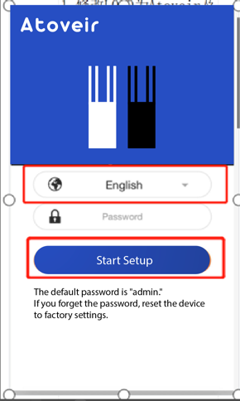 | 
2 | 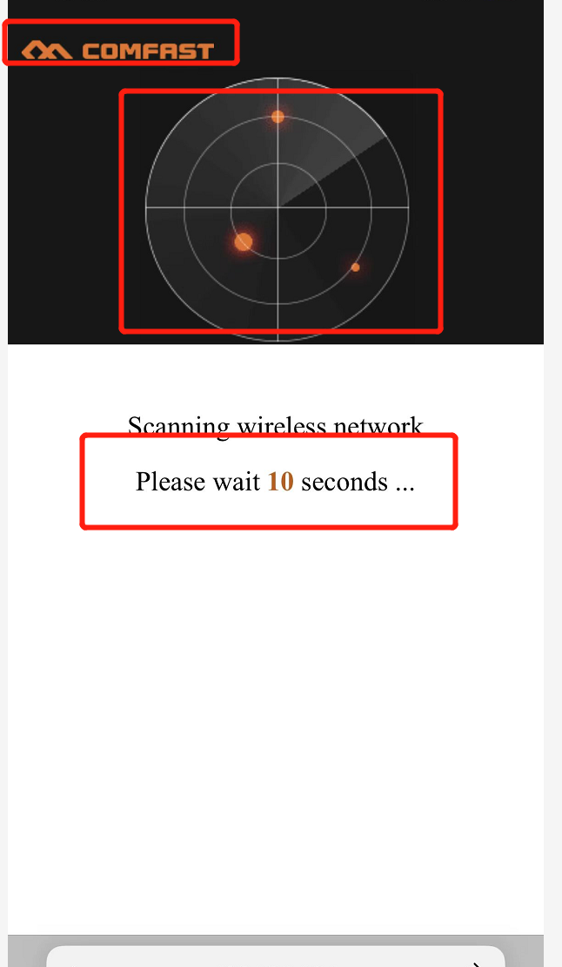 | 1.动画修改为我们提供的动画1 2.文案修改：增加一个FOR，修改为：【Scanning Wireless Signal Please Wait For__Seconds】
3 | 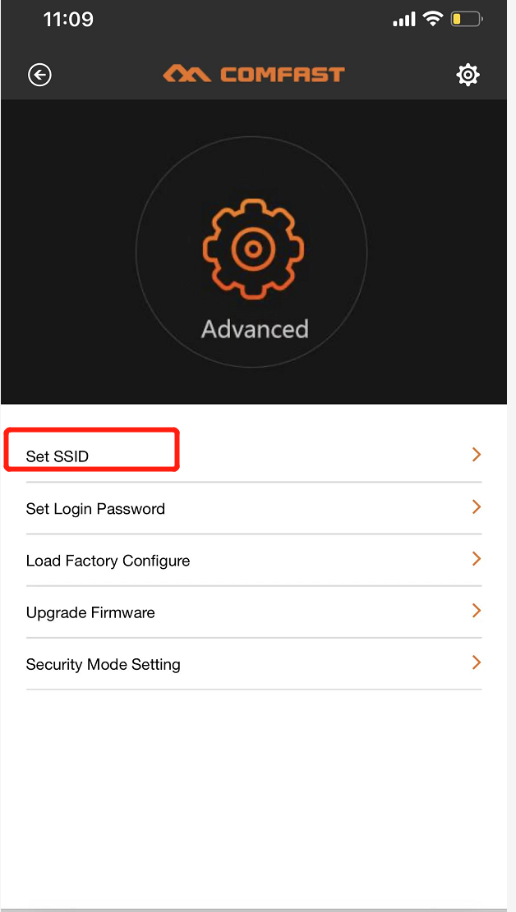 | 1.修改SSID设置需要增加修改密码功能，参照V2
4 | 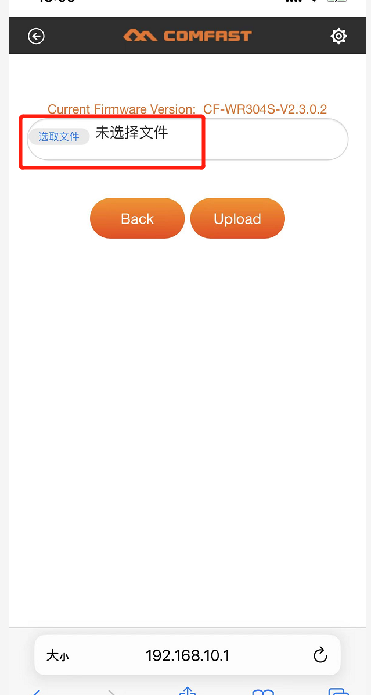 | 1.软件升级页面出现了中文，没有同步改成英文，建议修改成：Select File
5 |  | 1. 最上方增加大标题：CREATE EXTENDED WIFI 2. 上方框内灰色小字提示： Enter Original WiFi Password 4.如右图增加一个打勾的选项，打勾后可以重新设置密码 ，详情参考右边备注，3下方灰色小字提示：Tip: The repeater's default password is the same as your WiFi. Check this box to set a new password. 5.下方增加新的名称和密码选项密码并加入灰色默认提示，如右图所示。 | 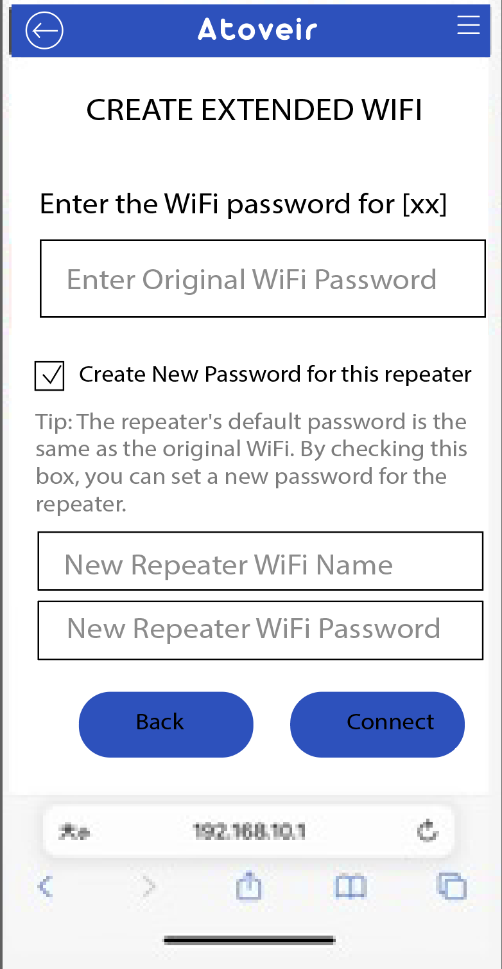 0
6 | 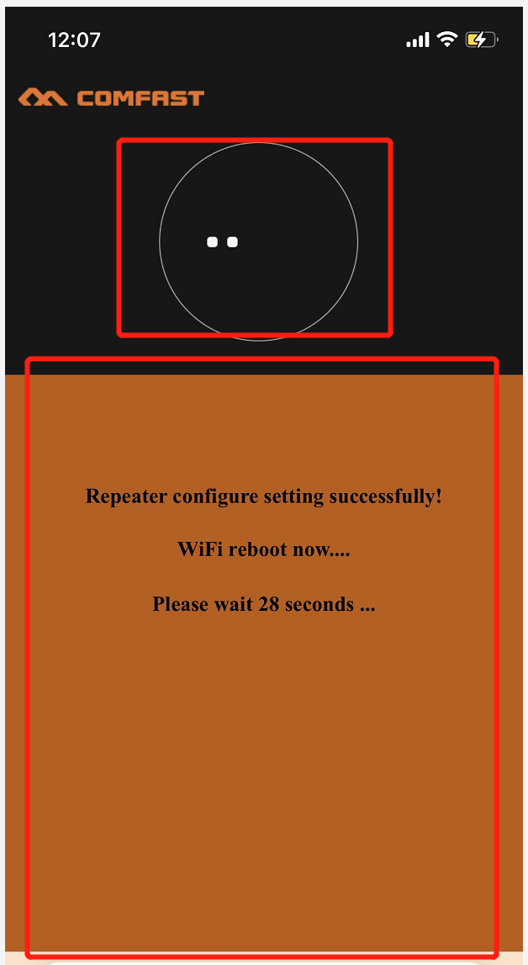 | 1.更改动画为我们提供的动画2 2.修改橘色为白色 | 
 |  | 上部分黑色「。。。」动画改为动画3如右图。 | 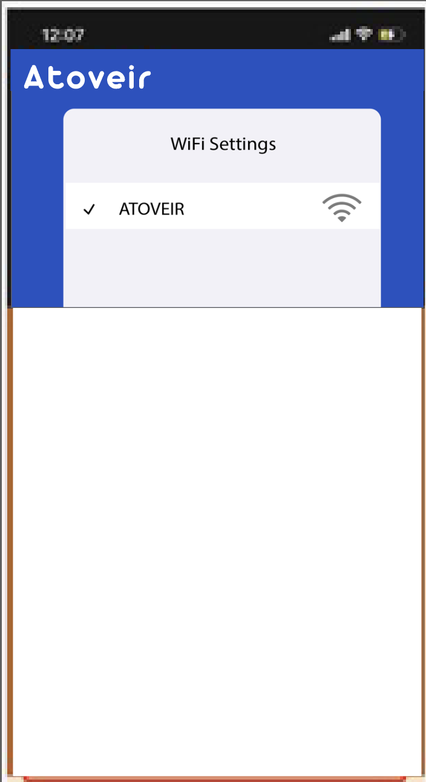 |  | 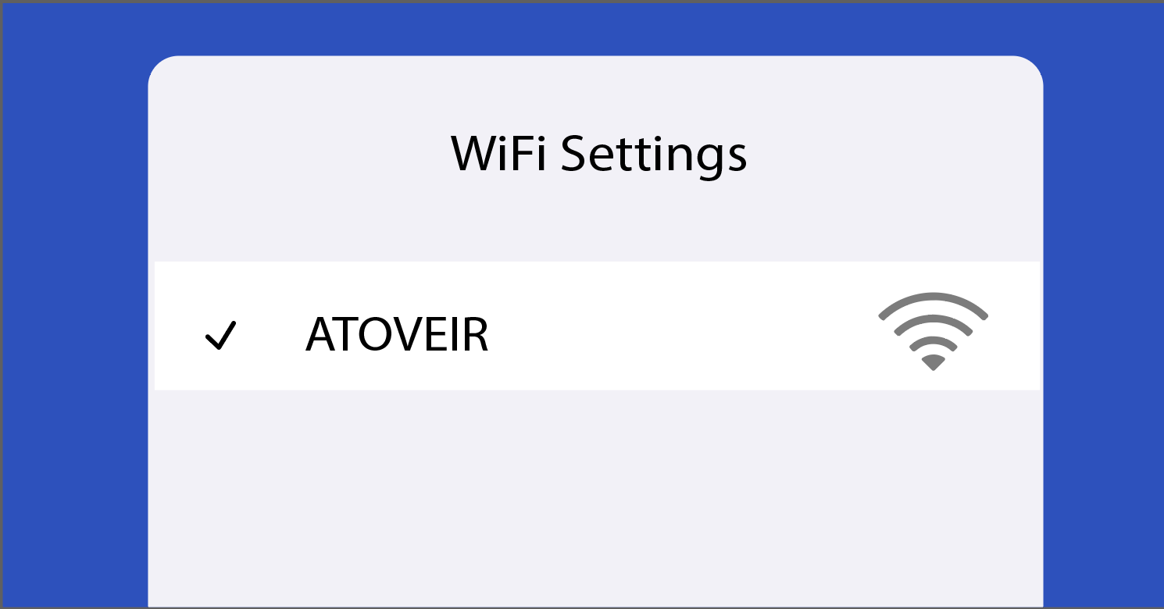
本页只写到部分文案修改，所有页面的文案内容和修改请直接看分页“文案修改”
 | 安卓手机英文版本依然遇到页面左上角⬅️返回键不起作用的情况，请软件工程师核查一下 谢谢。

手机端文案修改
序号 | 图片 | 原文案—英文 | 修改后文案—英文 | 法语 | 意大利语 | 西班牙语
1 |  | Login | Login | Connexion | Login | Inicio de sesión
 |  | WiFi signal extender | WiFi signal extender | Amplificateur de signal WiFi | Estensore del segnale WiFi | Extensor de señal WiFi
 |  | English | English | Anglais | Inglese | Inglés
 |  | 新增语言：法语 | French | Français | Francese | Francés
 |  | 新增语言：意大利语 | Italian | Italien | Italiano | Italiano
 |  | 新增语言：西班牙语 | Spanish | Espagnol | Spagnolo | Español
 |  | Password | Password | Mot de passe | Password | Contraseña
 |  | Login | Login | Connexion | Login | Inicio de sesión
 |  | If you forget the password, please restore the factory settings | The default password is [admin]. If you forget the password, reset the device to factory settings. | Le mot de passe par défaut est [admin]. Si vous oubliez le mot de passe, réinitialisez l'appareil aux paramètres d'usine. | La password predefinita è [admin]. Se dimentichi la password, ripristina il dispositivo alle impostazioni di fabbrica. | La contraseña predeterminada es [admin]. Si olvida la contraseña, restablezca el dispositivo a la configuración de fábrica.
2 |  | Scanning Wireless Signal Please Wait __Seconds | Scanning Wireless Signal Please Wait For__Seconds | Balayage du signal WiFi. Veuillez patienter __ secondes. | Scansione del segnale wireless, attendere per__secondi | Escaneando la señal inalámbrica, por favor espere__segundos
3 | 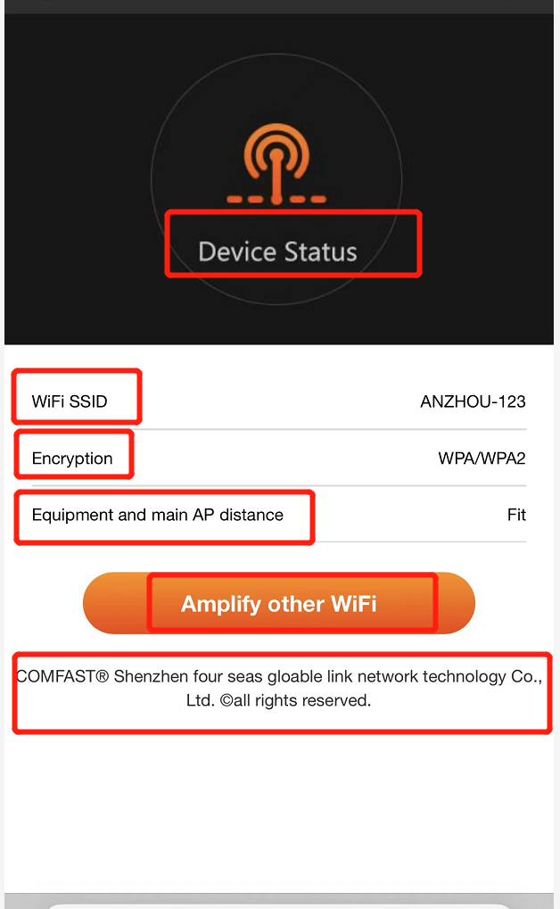 | Device Status | Device Status | État de l'appareil | Stato del dispositivo | Estado del dispositivo
 |  | WiFi SSID | WiFi SSID | SSID WiFi | SSID WiFi | SSID WiFi
 |  | Encryption | Encryption | Chiffrement | Crittografia | Cifrado
 |  | Equipment and main AP distance | Equipment and main AP distance | Distance entre l'appareil et le point d'accès principal | Distanza tra l'attrezzatura e l'AP principale | Distancia entre el equipo y el AP principal
 |  | Amplify other WiFi | Amplify other WiFi | Amplifier un autre WiFi | Amplifica altri WiFi | Amplificar otros WiFi
 |  | COMFAST® Shenzhen four seas gloable link network technology Co., Ltd. Oall rights reserved. | 删除
4 |  | Device Management | Device Management | Gestion de l'appareil | Gestione del dispositivo | Gestión del dispositivo
 |  | Select the WiFi network you would like to extend | Select the WiFi network you would like to extend | Sélectionnez le réseau WiFi que vous souhaitez étendre | Seleziona la rete WiFi che desideri estendere | Selecciona la red WiFi que deseas extender
 |  | Re-Scan | Re-Scan | Rechercher à nouveau | Riesegui la scansione | Reescanear
5 | 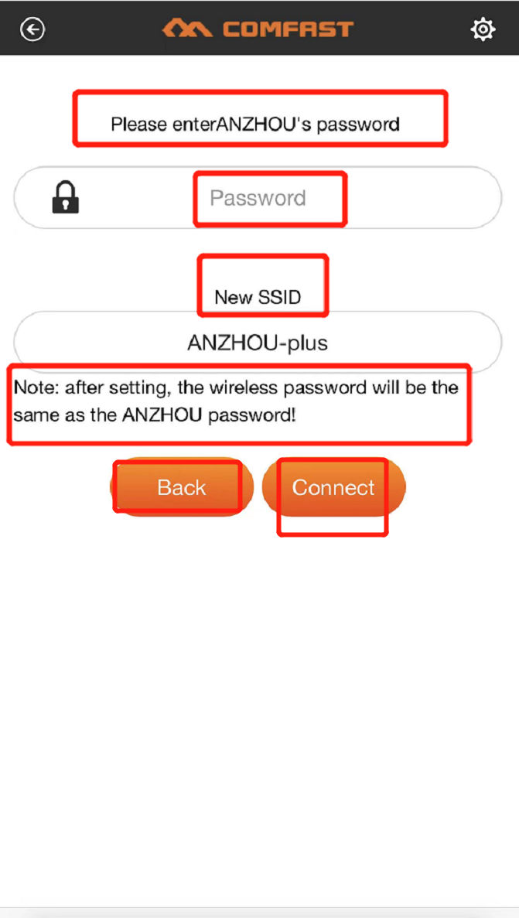 | Please enterANZHOU's password | Enter the password for [XX] | Entrez le mot de passe pour [XX] | Inserisci la password per [XX] | Introduce la contraseña para [XX]
 |  | Password | Enter Original WiFi Password | Entrez le mot de passe WiFi d'origine | Inserisci la password WiFi originale | Introduce la contraseña WiFi original
 |  | New SSID | 删除
 |  | Note: after setting, the wireless password will be the same as the ANZHOU password! | Tip: The repeater's default password is the same as your WiFi. Check this box to set a new password. | Conseil : Le mot de passe par défaut du répéteur est le même que celui de votre WiFi. Cochez cette case pour définir un nouveau mot de passe. | Suggerimento: La password predefinita del ripetitore è la stessa della tua WiFi. Seleziona questa casella per impostare una nuova password. | Consejo: La contraseña predeterminada del repetidor es la misma que la de tu WiFi. Marca esta casilla para establecer una nueva contraseña.
 |  | 新增功能（勾选方框） | Create new password for this repeater | Créer un nouveau mot de passe pour ce répéteur | Crea una nuova password per questo ripetitore | Crea una nueva contraseña para este repetidor
 |  | 新增功能（输入密码文案） | New Repeater WiFi Name New Repeater WiFi Password | Nouveau nom du WiFi du répéteur Nouveau mot de passe du WiFi du répéteur | Nuovo nome WiFi del ripetitore Nuova password WiFi del ripetitore | Nuevo nombre de WiFi del repetidor Nueva contraseña de WiFi del repetidor
 |  | Cancel | Back | Retour | Indietro | Atrás
 |  | Apply | Connect | Se connecter | Connetti | Conectar
6 | 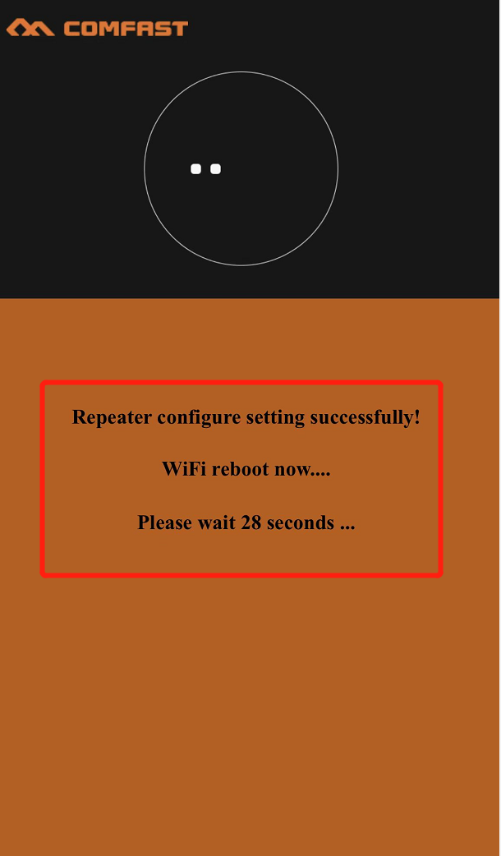 | Repeater configure setting successfully! | Repeater paired successfully. | Répéteur couplé avec succès. | Ripetitore accoppiato con successo. | Repetidor emparejado con éxito.
 |  | WiFi reboot now .... | 删除
 |  | Please wait 28 seconds ... | Please wait 28 seconds to finish Setup. | Veuillez patienter 28 secondes pour terminer la configuration. | Per favore, attendi 28 secondi per completare la configurazione. | Por favor, espera 28 segundos para completar la configuración.
7 | 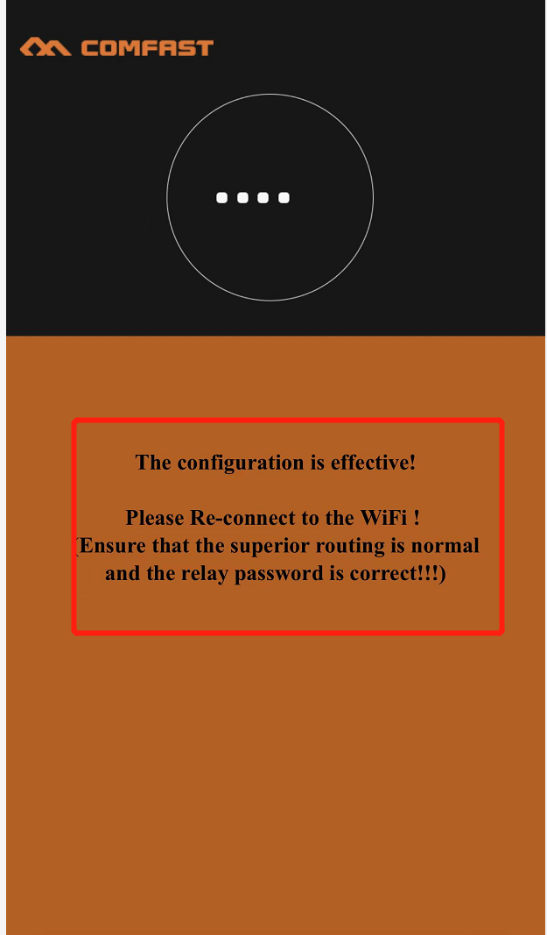 | The configuration is effective! | Setup is complete! | La configuration est terminée! | La configurazione è completa! | ¡La configuración está completa!
 |  | Please Re-connect to the WiFi ! (Ensure that the superior routing is normal and the relay password is correct !!! ) | Reconnect to your network using your new WiFi network name and password. NETWORK NAME [XXX] PASSWORD [XXX] | Reconnectez-vous à votre réseau en utilisant votre nouveau nom de réseau WiFi et mot de passe. NOM DU RÉSEAU [XXX] MOT DE PASSE [XXX] | Riconnettiti alla tua rete utilizzando il nuovo nome della rete WiFi e la password. NOME DELLA RETE [XXX] PASSWORD [XXX] | Reconéctate a tu red usando el nuevo nombre de red WiFi y contraseña. NOMBRE DE LA RED [XXX] CONTRASEÑA [XXX] | 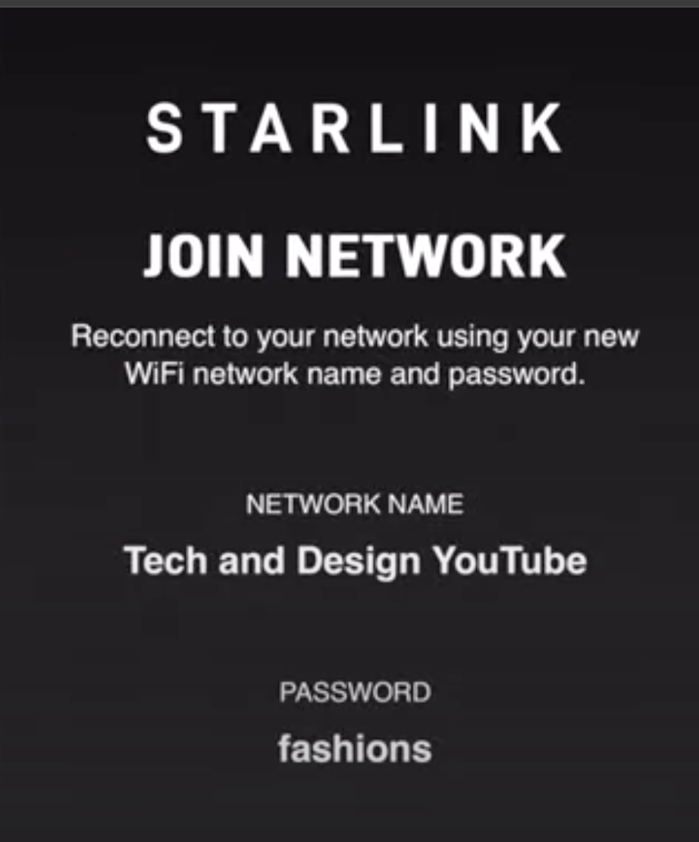
8 |  | Status | My Device | Mon appareil | Il mio dispositivo | Mi dispositivo
 |  | Advance | Advance | Avancer | Avanzato | Avanzado
 |  | Logout | Logout | Déconnexion | Disconnetti | Cerrar sesión
9 | 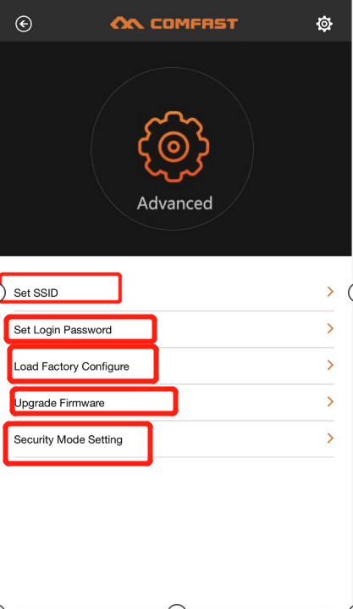 | Set SSID（增加密码设置） | Set SSID and Password | Définir le SSID et le mot de passe | Imposta SSID e password | Configurar SSID y contraseña
 |  | Set Login Password | Set Login Password | Définir le mot de passe de connexion | Imposta la password di accesso | Configurar la contraseña de inicio de sesión
 |  | Load Factory Configure | Load Factory Configure | Charger la configuration d'usine | Carica la configurazione di fabbrica | Cargar configuración de fábrica
 |  | Upgrade Firmware | Upgrade Firmware | Mettre à jour le micrologiciel | Aggiorna il firmware | Actualizar firmware
 |  | Security Mode Setting | Security Mode Setting | Paramètre du mode de sécurité | Impostazione del modalità di sicurezza | Configuración del modo de seguridad
10 | 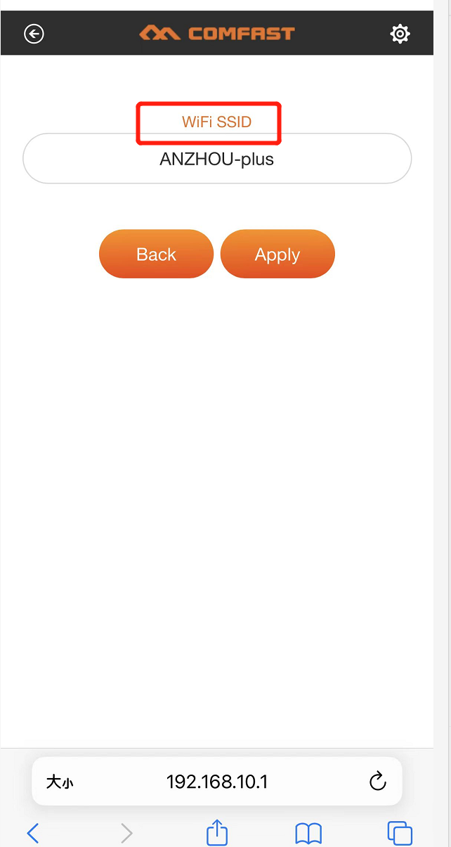 | WiFi SSID | Set WiFi SSID | Définir le SSID WiFi | Imposta SSID WiFi | Configurar SSID WiFi
 |  | Back | Back | Retour | Indietro | Atrás
 |  | Apply | Apply | Appliquer | Applica | Aplicar
 |  | 新增功能：设置新密码 | Set New Password | Définir un nouveau mot de passe | Imposta una nuova password | Establecer nueva contraseña
11 | 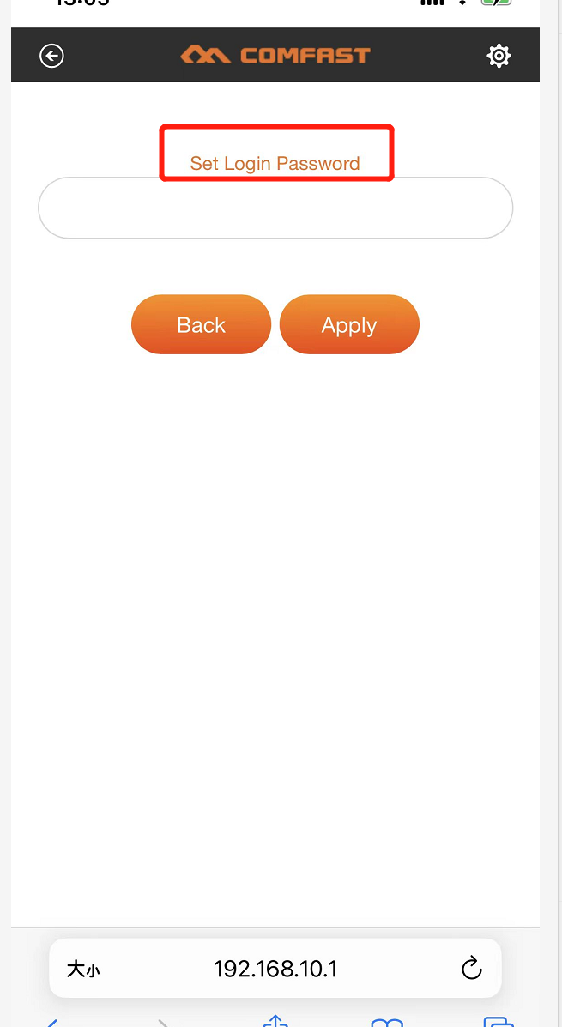 | Set Login Password | Set Login Password | Définir le mot de passe de connexion | Imposta la password di accesso | Configurar la contraseña de inicio de sesión
12 | 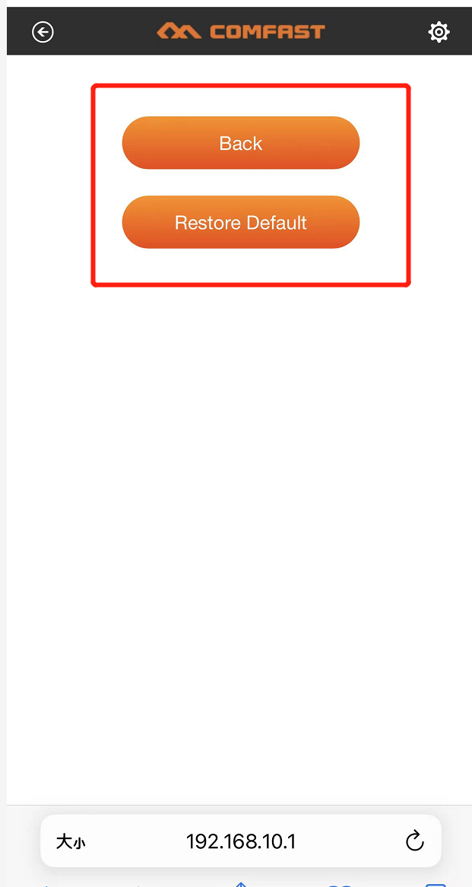 | Back | Back | Retour | Indietro | Atrás
 |  | Restore Default | Restore Default | Restaurer les paramètres par défaut | Ripristina predefiniti | Restaurar predeterminados
13 | 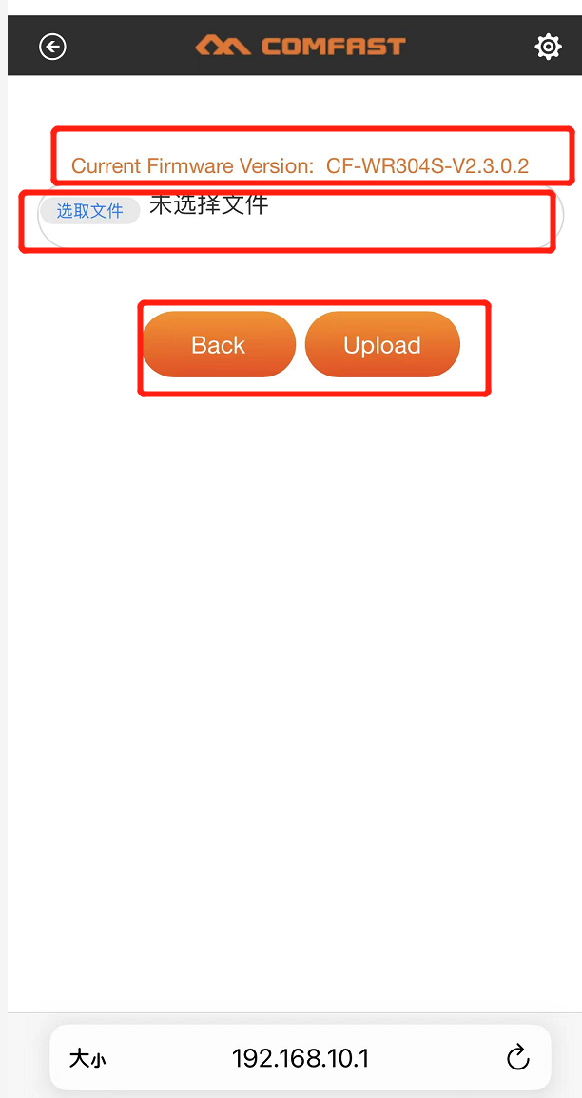 | Current Firmware Version | Current Firmware Version | Version actuelle du micrologiciel | Versione attuale del firmware | Versión actual del firmware
 |  | 中文修改为英文：Select File | Select File | Sélectionner un fichier | Seleziona file | Seleccionar archivo
 |  | Back | Back | Retour | Indietro | Atrás
 |  | UpIoad | UpIoad | Télécharger | Carica | Cargar
14 |  | Back | Back | Retour | Indietro | Atrás
 |  | Disable Security Mode | Disable Security Mode | Désactiver le mode de sécurité | Disabilita il modalità di sicurezza | Desactivar el modo de seguridad

电脑端修改
电脑端
序号 | 界面图片 | 修改需求 | 备注
所有背景色采取#2D51BC蓝色
1 | 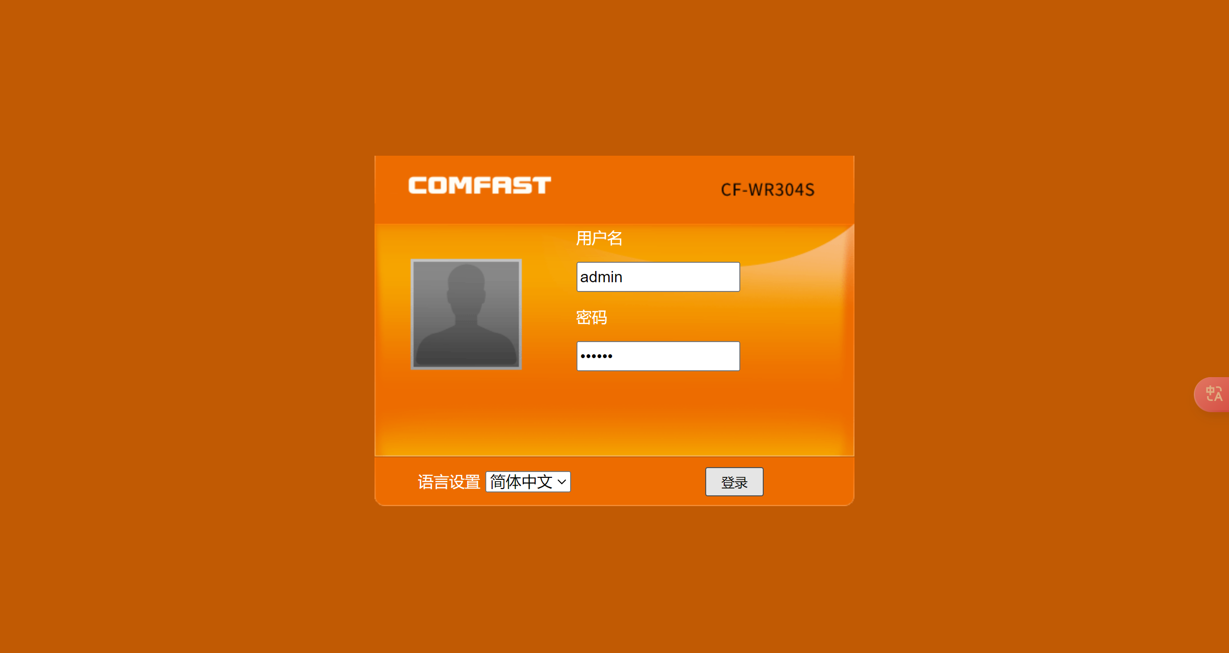 | 1.logo及背景颜色修改 2.默认语言设置为英文 3.头像改为中继器图片
2 | 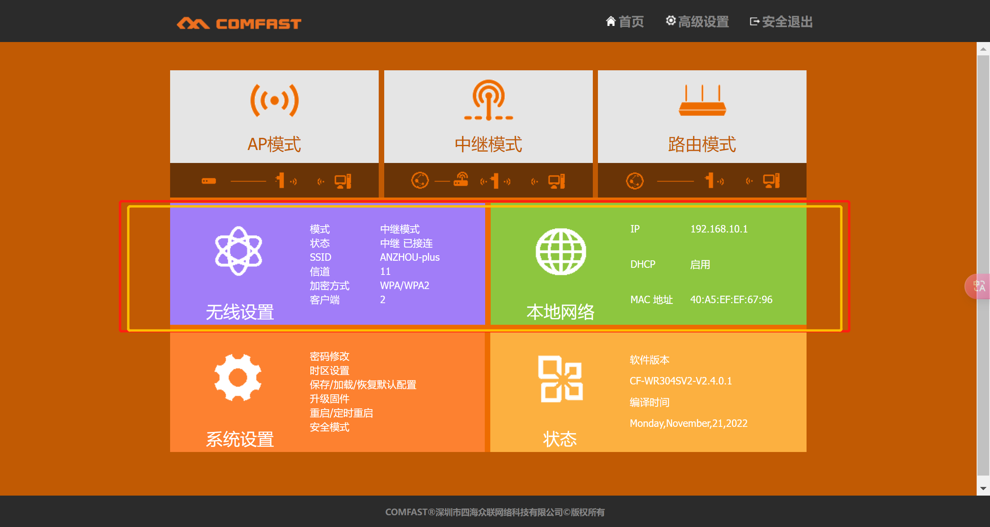 | 简化页面，删除或隐藏无线设置和本地网络两个选项
3 | 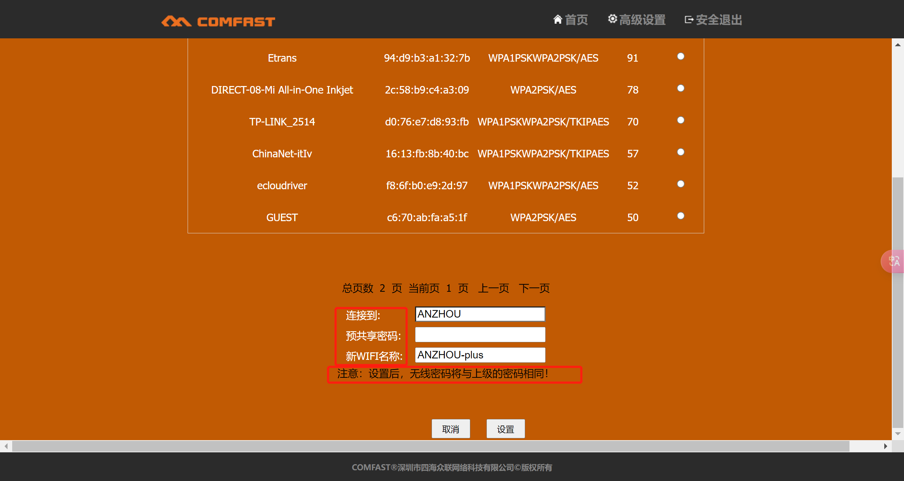 | 文案修改为： 1.连接到路由器 2.路由器密码 3.新中继器WIFI名称 注意：请检查器密码是否正确，设置后，中继器的WIFI密码将于路由器密码相同！ | 英文文案： 1.Connect to the router 2.Router password 3.New repeater Wi-Fi name Note: Ensure the password is correct. After setup, the repeater's Wi-Fi password will be the same as the router's password!
4

